Suite de pruebas
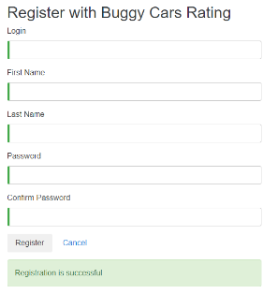
SUITE DE PRUBAS BUGGY CARS
Nº | Caso de pruebas | Prioridad | Precondicion | Datos de entrada | Pasos | Resultados | Resultado obtenido | Estado de contenido
AREA FUNCIONAL: REGISTRO DE USUARIO |  |  |  |  |  |  |  | OK
1 | Registrar un nuevo usuario llenando todos los campos de forma correcta (Happy Path) | Alta | 1.Tener instalado un navegador | 1.Login | 1.Abrir la pagina https://buggy.justtestit.org/ | El usuario es registrado correctamente
 |  |  | 2.Tener conexión a internet | 2.Nombre | 2. Clic en la opcion "register"
 |  |  |  | 3.Apellido | 3.Introducir los datos de entrada
 |  |  |  | 4.Clave | 4.Clic en el boton "Register"

2 | Registrar un nuevo usuario con cmapos requeridos en blanco | Alta

